Sheet1
LINE | Layer | Defect | 型態 | 異常時處理方法 |  | 標準化 | 處理人員 | 附註
 |  |  |  | 成因 | 解決過程及方法
CNVR16 | B | 541+548+545 SUB |  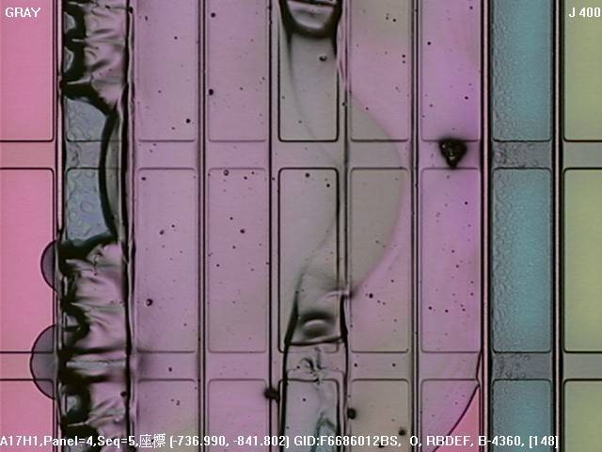 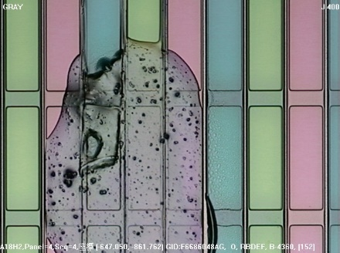 | SHUTTER口昇華物凝結 | 確認集中HP2，發現有昇華物凝結，PM後加檢OK | PM SHUTTER口 | 莊明奇

